Sheet1
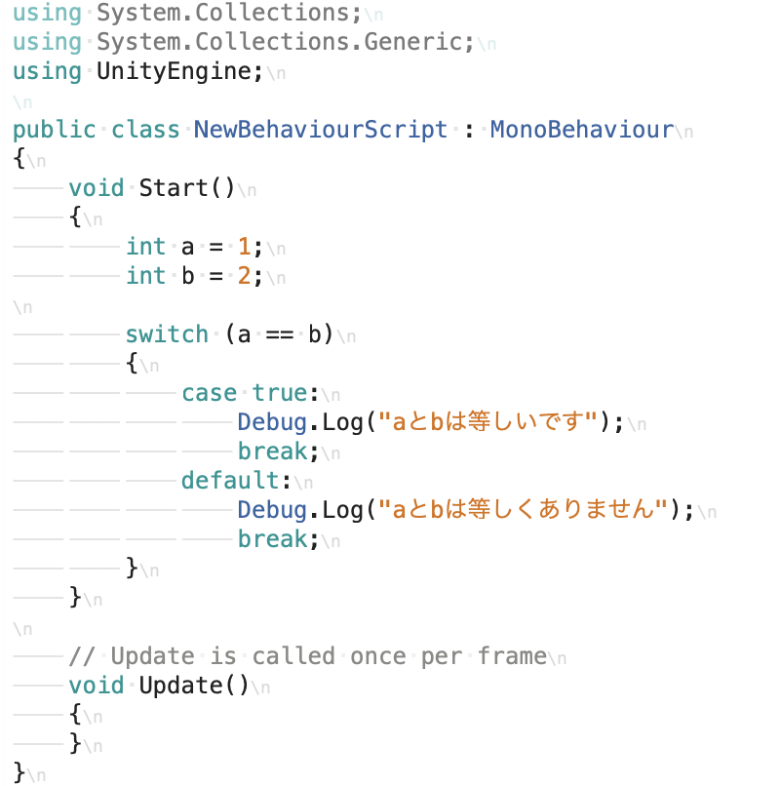
課題内容：勤務先使用環境学習
 | 9：00～12：00 | GitHub設定
 | 12：00～13：00 | 昼食
 | 13：00～15：00 | Unityでプログラミングをやってみよう【C#基本】(プログラミング作成・動作理解)
 | 15：00～17：30 | ゲーム開発ができるようになる基礎知識まとめ(資料まとめ)
 | 17：30～18：00 | 本日のまとめ／明日の課題準備

 | GitHubの導入〜基本操作 for Windows
 | https://qiita.com/Kenta-Okuda/items/c3dcd60a80a82147e1bf

 | 2. インストール・環境設定
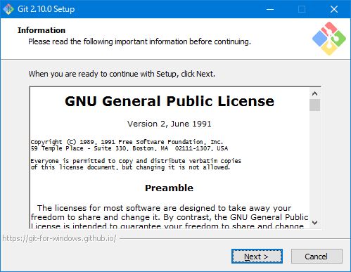

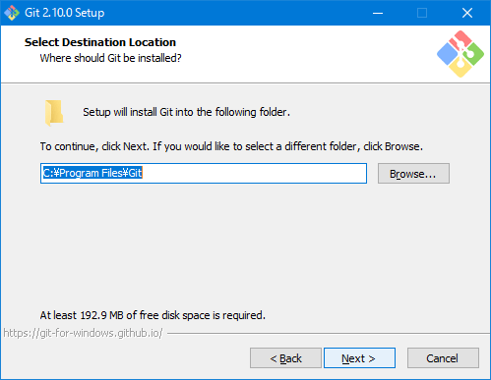

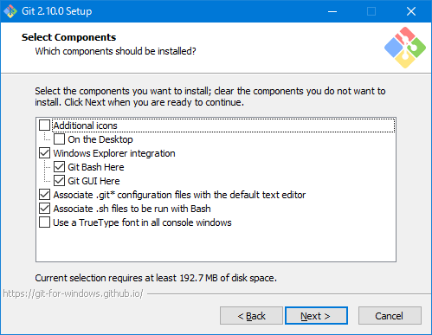

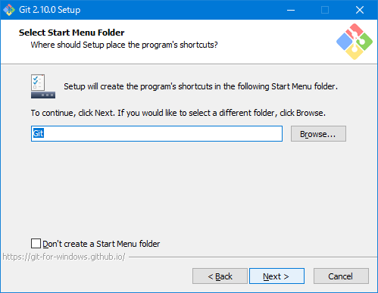

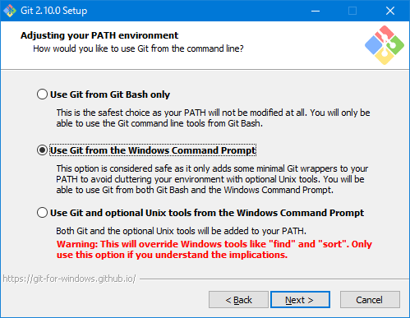

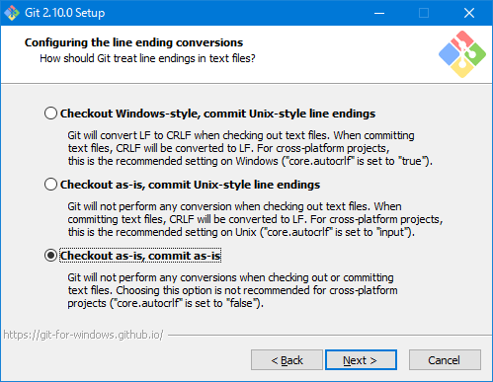

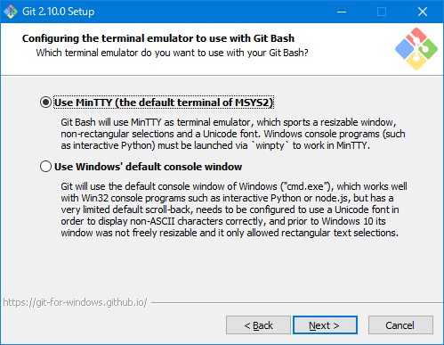

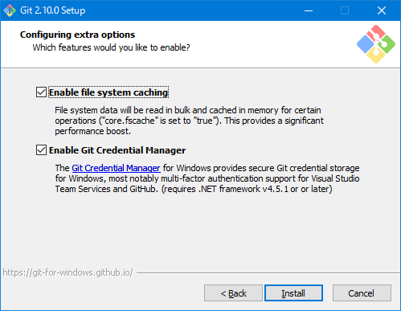

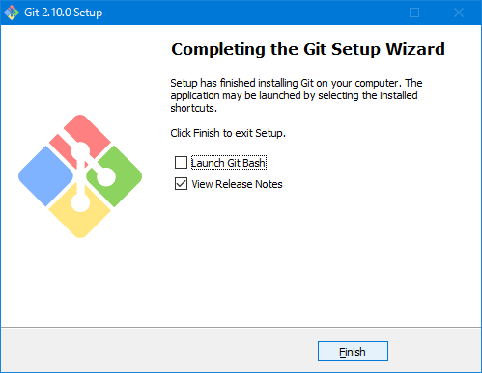

 | 3-1. ユーザ情報の設定
 | git config --global user.name "NaokiImamura"
 | git config --global user.email "imamura0046@growst.jp"

 | 3-2. エディタの設定
 | git config --global core.editor 'vim -c "set fenc=utf-8"'

 | 3-3. カラーの設定
 | git config --global color.diff auto
 | git config --global color.status auto
 | git config --global color.branch auto

 | 3-4. Gitの初期化
 | git init

 | 4-1. add

 | git add 'プッシュしたいファイル名'

 | git add .

 | 4-2. commit

 | git commit -m "commit message"

 | 4-3. pushコマンド

 | git remote add origin https://github.com/'ユーザID'/'リポジトリ名'.git

 | git push -u origin master

 | 1．Unityでプログラミングをやってみよう【C#基本】
 | https://dkrevel.com/makegame-beginner/program-beginner/

 | 上記URL内容を確認しながらプログラムの作成を行いました。

 | Unityでプログラミングをやってみよう【C#基本】

 | ＜条件分岐とは＞

 | ＜if＞

 | if（○○）
 | {
 | // もし○○ならここが実行される
 | }

 | if（○○）
 | {
 | // もし○○ならここが実行される
 | }
 | else
 | {
 | //もし○○でなかったらここが実行される
 | }

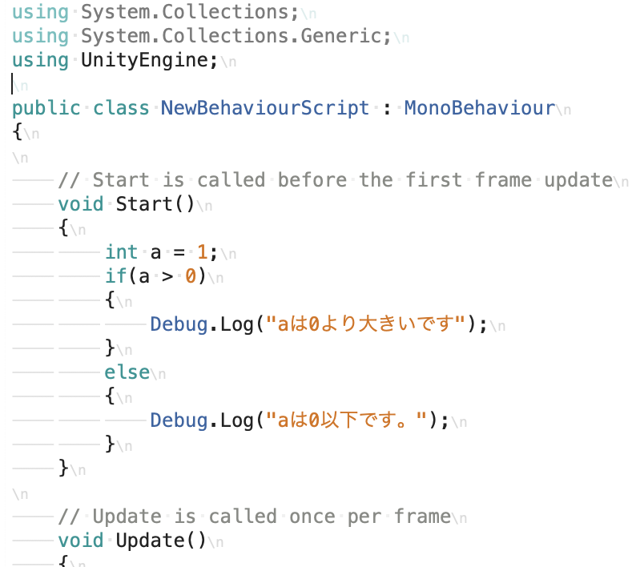

 | もし○○でなく△△なら

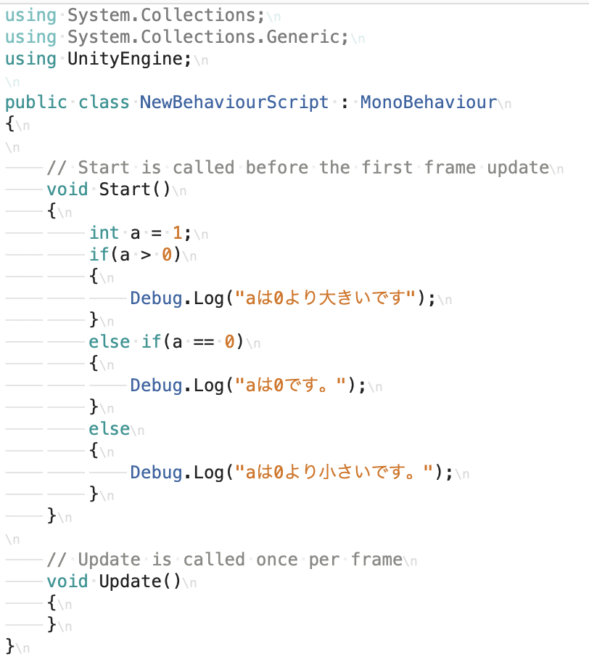

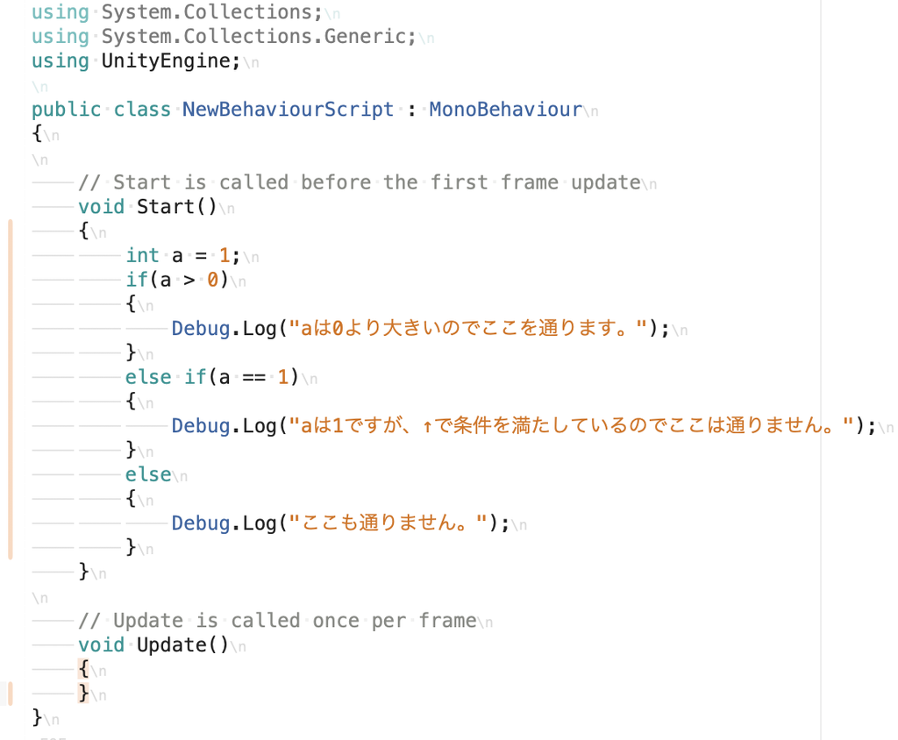

 | ＜条件式とは＞

 | 基本的な条件式

 | A == B | AとBは等しい
 | A != B | AとBは等しくない
 | A < B | AはBより小さい
 | A > B | AはBより大きい
 | A <= B | AはB以下
 | A >= B | AはB以上

 | bool型

 | int a = 1;
 | if(a > 0)
 | {
 | }
 | else if (a == 0)
 | {
 | }

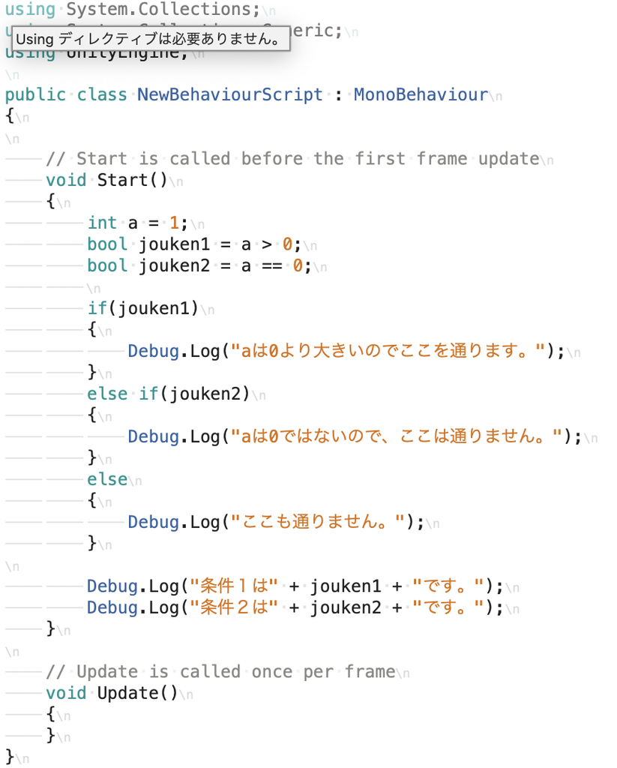

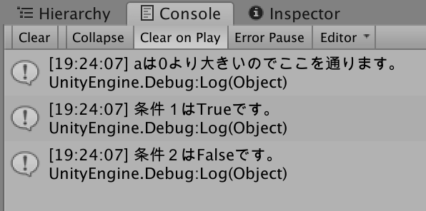

 | 論理演算子

 | 複数の条件式で使う論理演算子

 | int a = 2;
 | if( a > 0 & a < 2)
 | {
 | //a > 0はtrueですが、a < 2はfalseなので「かつ」を満たせません
 | //そのためここは通りません。
 | }
 | else if( a > 0 | a < 2)
 | {
 | //a > 0はtrueです。a < 2はfalseですが「または」なので条件を満たします
 | //そのためここを通ります。
 | }

 | 短絡評価

 | int a = 2;
 | if( a > 0 | a < 2)
 | {
 | }

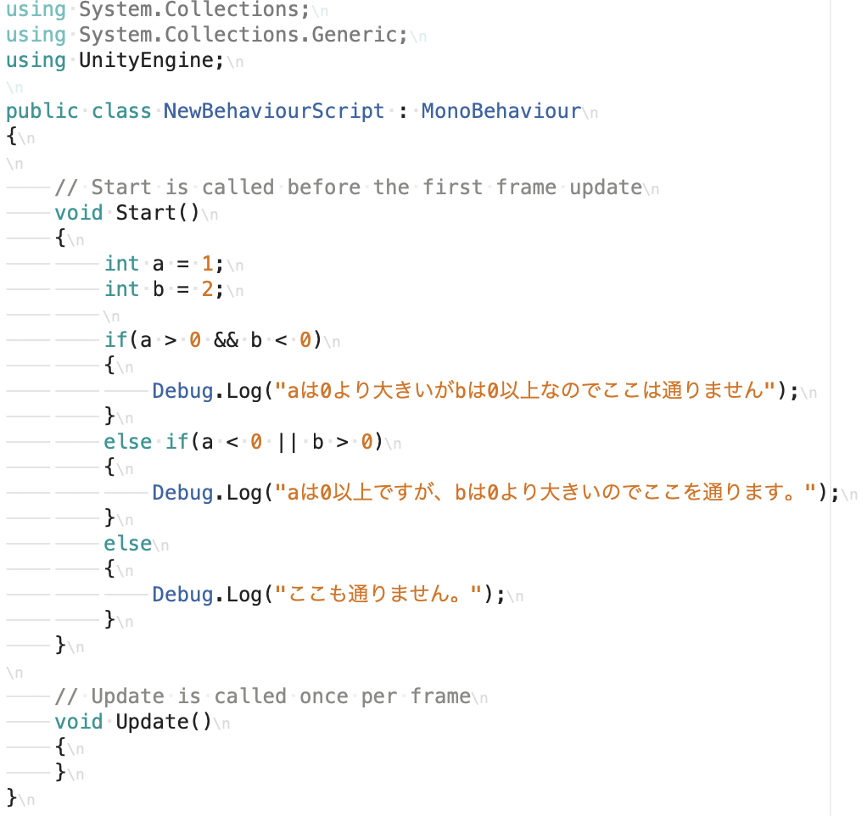

 | 条件式をカッコでくくる
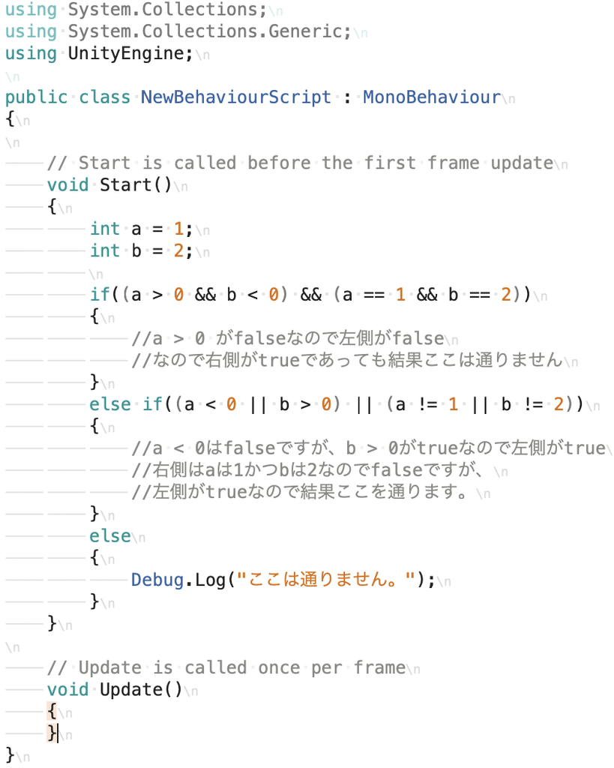

 | 条件式を一括で書いたパターン

 | a != 0 && a < 0 && b != 1 && b > 0

 | a==b・・・aとbは等しい
 | a<b・・・aはbより小さい
 | a<=b・・・aはb以下
 | a>b・・・aはbより大きい
 | a>=b・・・aはb以上
 | a!=b・・・aとbは等しくない
 | A||B・・・AまたはBがtrue
 | A&&B・・・AかつBがtrue

 | ＜switch＞

 | int a;
 | if(a == 1)
 | {
 | }
 | else if(a == 2)
 | {
 | }
 | else if(a == 3)
 | {
 | }
 | else if(a == 4)
 | {
 | }

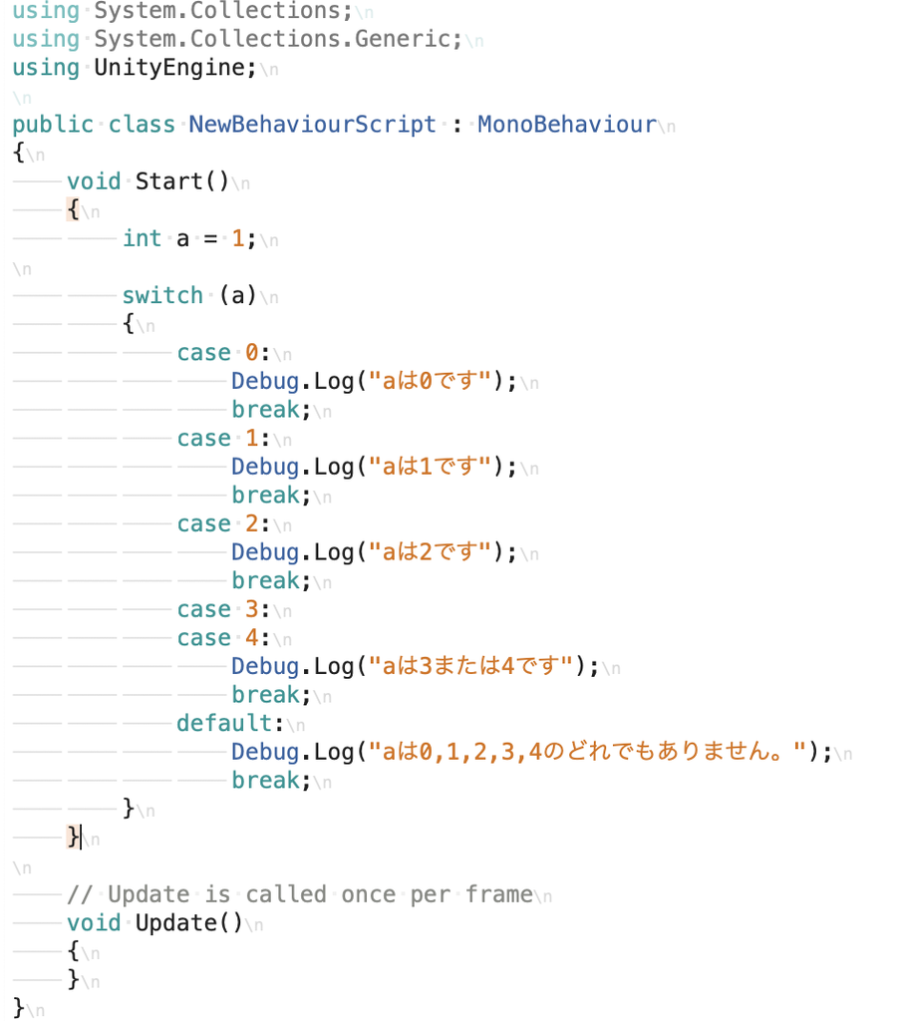

 | switch文よりif文を使った方がいい場合

